Sheet1
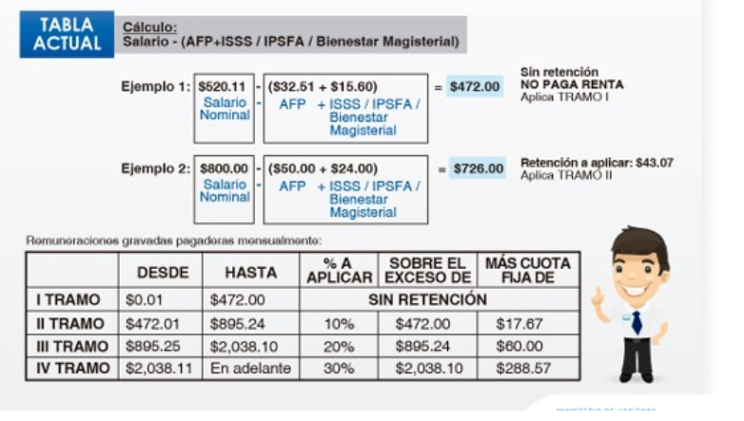
297.48
228.67
68.81 | 137.62

